INFO
Plik pochodzi z serwisu econopedia.pl

Równa rata leasingu
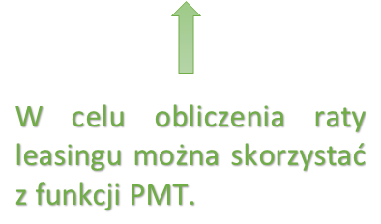
Zmienna | Wartość | Wartość
Wartość przemidotu leasingu | 60,000.00 zł | 60,000.00 zł
Wysokość opłaty wstępnej | 600.00 zł | 600.00 zł
Oprocentowanie w skali miesiąca | 1.00% | 1.00%
Liczba rat | 24 | 24
RATA | 2,802.16 zł | 2,802.16 zł
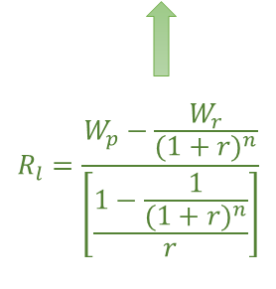
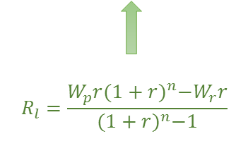

Funkcja | Wielkość raty
PMT | 2,802.16 zł

